血色修道院
编号 | 名称 | 性别 | 职业 | 武器 | 装甲 | 备注说明 | 参考 | 战斗待机 | 跑步 | 普通攻击 | 法术攻击 | 站立防御 | 受击后退 | 受击返回 | 死亡 | 类型 | 子类型
1 | 血色战士 | 男 | 战士 | 剑盾 | 板甲 |  | 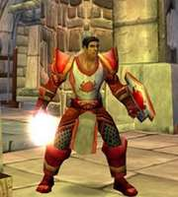 | 无特殊 | 无特殊 | 无特殊 | 无特殊 | 无特殊 | 无特殊 | 无特殊 | 无特殊 | 人形
2 | 血色法师1 | 女 | 法师 | 法杖，单手剑 | 布甲 |  | 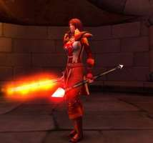 | 无特殊 | 无特殊 | 无特殊 | 无特殊 | 无特殊 | 无特殊 | 无特殊 | 无特殊 | 人形
3 | 血色牧师1 | 男 | 法师 | 单手锤 | 布甲 |  | 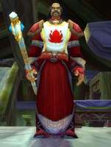 | 无特殊 | 无特殊 | 无特殊 | 无特殊 | 无特殊 | 无特殊 | 无特殊 | 无特殊 | 人形
4 | 僵尸 | 男 | 无 | 无 | 破烂的布衣 |  | 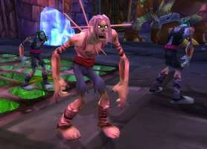 | 无特殊 | 无特殊 | 无特殊 | 无特殊 | 无特殊 | 无特殊 | 无特殊 | 无特殊 | 亡灵
5 | 骷髅法师 | 男 | 法师 | 单手法杖、魔杖 | 破烂的布衣 |  | 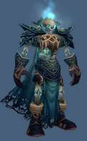 | 无特殊 | 无特殊 | 无特殊 | 无特殊 | 无特殊 | 无特殊 | 无特殊 | 无特殊 | 亡灵
6 | 南瓜头骑士 | 男 | 战士 | 单手剑 | 板甲 | 骑马 | 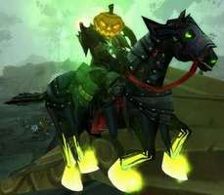 | 无特殊 | 无特殊 | 无特殊 | 无特殊 | 无特殊 | 无特殊 | 无特殊 | 无特殊 | 亡灵
7 | 鬣狗 | 无 | 无 | 无 | 无 | 重用加基森鬣狗 |  | 无特殊 | 无特殊 | 无特殊 | 无特殊 | 无特殊 | 无特殊 | 无特殊 | 无特殊 | 野兽

南海镇
编号 | 名称 | 性别 | 职业 | 武器 | 装甲 | 备注说明 | 参考 | 战斗待机 | 跑步 | 普通攻击 | 法术攻击 | 站立防御 | 受击后退 | 受击返回 | 死亡 | 类型 | 子类型
1 | 娜迦1 | 男 | 战士 | 三叉戟 | 板甲，护肩+护胸 |  | 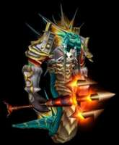 | 无特殊 | 无特殊 | 无特殊 | 无特殊 | 无特殊 | 无特殊 | 无特殊 | 无特殊 | 人形
2 | 娜迦2 | 女 | 猎人 | 弓箭 | 锁甲，束胸 |  | 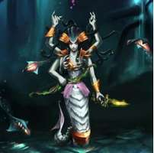 | 无特殊 | 无特殊 | 无特殊 | 无特殊 | 无特殊 | 无特殊 | 无特殊 | 无特殊 | 人形
3 | 娜迦3 | 女 | 牧师 | 法杖 | 布甲，裹胸 |  | 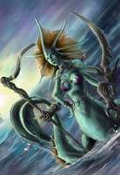 | 无特殊 | 无特殊 | 无特殊 | 无特殊 | 无特殊 | 无特殊 | 无特殊 | 无特殊 | 人形
4 | 人类海盗1 |  |  |  |  | 重用加基森 |  | 无特殊 | 无特殊 | 无特殊 | 无特殊 | 无特殊 | 无特殊 | 无特殊 | 无特殊
5 | 人类海盗2 |  |  |  |  | 重用加基森 |  | 无特殊 | 无特殊 | 无特殊 | 无特殊 | 无特殊 | 无特殊 | 无特殊 | 无特殊
6 | 食人魔 |  |  |  |  | 重用塞拉摩 |  | 无特殊 | 无特殊 | 无特殊 | 无特殊 | 无特殊 | 无特殊 | 无特殊 | 无特殊
7 | 狮子2 |  |  |  |  | 重用雷霆崖 |  | 无特殊 | 无特殊 | 无特殊 | 无特殊 | 无特殊 | 无特殊 | 无特殊 | 无特殊
8 | 骷髅术士 |  |  |  |  | 重用血色骷髅法师 |  | 无特殊 | 无特殊 | 无特殊 | 无特殊 | 无特殊 | 无特殊 | 无特殊 | 无特殊

影牙城堡
编号 | 名称 | 性别 | 职业 | 武器 | 装甲 | 备注说明 | 参考 | 战斗待机 | 跑步 | 普通攻击 | 法术攻击 | 站立防御 | 受击后退 | 受击返回 | 死亡 | 类型 | 子类型
1 | 狼人战士 | 男 | 战士 | 双剑双持 | 锁甲、护肩、护胸；皮短裤 |  | 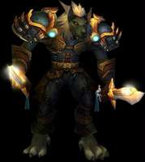 | 无特殊 | 无特殊 | 无特殊 | 无特殊 | 无特殊 | 无特殊 | 无特殊 | 无特殊 | 人形
2 | 狼人牧师 | 女 | 牧师 | 单手锤 | 布甲 |  | 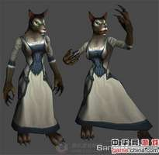 | 无特殊 | 无特殊 | 无特殊 | 无特殊 | 无特殊 | 无特殊 | 无特殊 | 无特殊 | 人形
3 | 狼人盗贼 | 男 | 盗贼 | 爪子 | 皮甲护胸，皮短裤 | 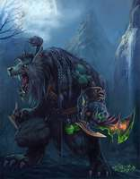 |  | 无特殊 | 无特殊 | 无特殊 | 无特殊 | 无特殊 | 无特殊 | 无特殊 | 无特殊
4 | 鬼魂 | 无 | 无 | 无 | 无 |  | 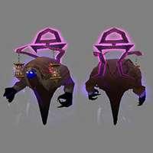 | 无特殊 | 无特殊 | 无特殊 | 无特殊 | 无特殊 | 无特殊 | 无特殊 | 无特殊 | 亡灵
5 | 巨狼 | 无 | 无 | 无 | 无 |  | 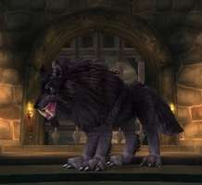 | 无特殊 | 无特殊 | 无特殊 | 无特殊 | 无特殊 | 无特殊 | 无特殊 | 无特殊 | 野兽
6 | 狼 | 无 | 无 | 无 | 无 | 重用雷霆崖狼 |  |  |  |  |  |  |  |  |  | 野兽

暴风城
编号 | 名称 | 性别 | 职业 | 武器 | 装甲 | 备注说明 | 参考 | 战斗待机 | 跑步 | 普通攻击 | 法术攻击 | 站立防御 | 受击后退 | 受击返回 | 死亡 | 类型 | 子类型
1 | 菲迪亚人类1 | 男 | 盗贼 | 匕首 | 皮甲 | 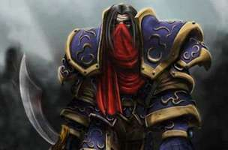 |  | 无特殊 | 无特殊 | 无特殊 | 无特殊 | 无特殊 | 无特殊 | 无特殊 | 无特殊 | 人形
2 | 菲迪亚人类2 | 女 | 法师 | 法杖 | 布甲 |  | 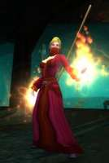 | 无特殊 | 无特殊 | 无特殊 | 无特殊 | 无特殊 | 无特殊 | 无特殊 | 无特殊 | 人形
3 | 菲迪亚人类3 | 女 | 牧师 | 法杖 | 布甲 |  | 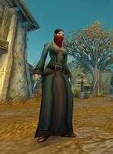 | 无特殊 | 无特殊 | 无特殊 | 无特殊 | 无特殊 | 无特殊 | 无特殊 | 无特殊 | 人形
4 | 豺狼人1 |  | 战士 | 剑盾 | 板甲 |  | 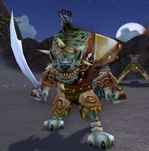 | 无特殊 | 无特殊 | 无特殊 | 无特殊 | 无特殊 | 无特殊 | 无特殊 | 无特殊 | 人形
5 | 豺狼人2 |  | 猎人 | 弓箭 | 皮甲 |  | 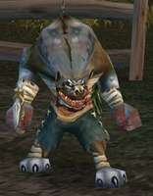 | 无特殊 | 无特殊 | 无特殊 | 无特殊 | 无特殊 | 无特殊 | 无特殊 | 无特殊 | 人形
6 | 野猪 |  | 无 |  | 无 |  | 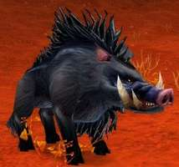 | 无特殊 | 无特殊 | 无特殊 | 无特殊 | 无特殊 | 无特殊 | 无特殊 | 无特殊 | 野兽
7 | 狼 |  | 无 |  | 无 | 重用雷霆崖 |  | 无特殊 | 无特殊 | 无特殊 | 无特殊 | 无特殊 | 无特殊 | 无特殊 | 无特殊 | 野兽

月溪镇
编号 | 名称 | 性别 | 职业 | 武器 | 装甲 | 备注说明 | 参考 | 战斗待机 | 跑步 | 普通攻击 | 法术攻击 | 站立防御 | 受击后退 | 受击返回 | 死亡 | 类型 | 子类型
1 | 麦田傀儡 | 无 | 无 | 爪 | 机械零件 | 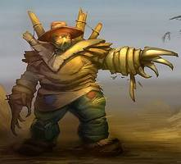 |  | 无特殊 | 无特殊 | 无特殊 | 无特殊 | 无特殊 | 无特殊 | 无特殊 | 无特殊 | 机械
2 | 菲迪亚人类1 |  |  |  |  | 重用暴风 |  | 无特殊 | 无特殊 | 无特殊 | 无特殊 | 无特殊 | 无特殊 | 无特殊 | 无特殊
3 | 菲迪亚人类2 |  |  |  |  | 重用暴风 |  | 无特殊 | 无特殊 | 无特殊 | 无特殊 | 无特殊 | 无特殊 | 无特殊 | 无特殊
4 | 菲迪亚人类3 |  |  |  |  | 重用暴风 |  | 无特殊 | 无特殊 | 无特殊 | 无特殊 | 无特殊 | 无特殊 | 无特殊 | 无特殊
5 | 豺狼人1 |  |  |  |  | 重用暴风 |  | 无特殊 | 无特殊 | 无特殊 | 无特殊 | 无特殊 | 无特殊 | 无特殊 | 无特殊
6 | 豺狼人2 |  |  |  |  | 重用暴风 |  | 无特殊 | 无特殊 | 无特殊 | 无特殊 | 无特殊 | 无特殊 | 无特殊 | 无特殊
7 | 秃鹫 |  |  |  |  | 重用雷霆崖 |  | 无特殊 | 无特殊 | 无特殊 | 无特殊 | 无特殊 | 无特殊 | 无特殊 | 无特殊
8 | 野猪 |  |  |  |  | 重用暴风
9 | 狼 |  |  |  |  | 重用雷霆崖

藏宝海湾
编号 | 名称 | 性别 | 职业 | 武器 | 装甲 | 备注说明 | 参考 | 战斗待机 | 跑步 | 普通攻击 | 法术攻击 | 站立防御 | 受击后退 | 受击返回 | 死亡 | 类型 | 子类型
1 | 老虎 | 无 | 无 | 无 | 无 |  | 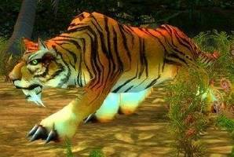 | 无特殊 | 无特殊 | 无特殊 | 向前咆哮 | 无特殊 | 无特殊 | 无特殊 | 无特殊 | 野兽
2 | 白虎 | 无 | 无 | 无 | 无 |  | 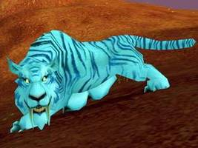 | 无特殊 | 无特殊 | 无特殊 | 向前咆哮 | 无特殊 | 无特殊 | 无特殊 | 无特殊 | 野兽
3 | 猩猩 | 无 | 无 | 无 | 无 |  | 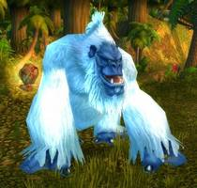 | 无特殊 | 无特殊 | 双手拍击 | 拍打胸部 | 无特殊 | 无特殊 | 无特殊 | 无特殊 | 野兽
4 | 蜥蜴 | 无 | 无 | 无 | 无 |  | 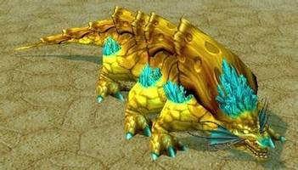 | 无特殊 | 无特殊 | 向前啃咬或者甩尾选一 | 向前咆哮 | 无特殊 | 无特殊 | 无特殊 | 无特殊 | 野兽
5 | 人类海盗1 |  |  |  |  | 重用加基森 |  | 无特殊 | 无特殊 | 无特殊 | 无特殊 | 无特殊 | 无特殊 | 无特殊 | 无特殊
6 | 人类海盗2 |  |  |  |  | 重用加基森 |  | 无特殊 | 无特殊 | 无特殊 | 无特殊 | 无特殊 | 无特殊 | 无特殊 | 无特殊
7 | 牛头海盗船长 |  |  |  |  | 重用加基森 |  | 无特殊 | 无特殊 | 无特殊 | 无特殊 | 无特殊 | 无特殊 | 无特殊 | 无特殊
8 | 娜迦1 |  |  |  |  | 重用南海镇
9 | 娜迦3 |  |  |  |  | 重用南海镇
10 | 巨魔2 |  |  |  |  | 重用加基森
11 | 巨魔3 |  |  |  |  | 重用加基森
12 | 迅猛龙2 |  |  |  |  | 重用哀嚎
13 | 夜刃豹 |  |  |  |  | 重用战歌

